Feuil1
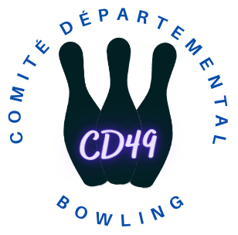
 | COMITÉ DÉPARTEMENTAL DE BOWLING & SPORTS DE QUILLES DU MAINE ET LOIRE

 | BULLETIN DE DEMANDE D'AIDE DES CLUBS POUR L'ACCOMPAGNEMENT ET LE SOUTIEN DES JEUNES JOUEURS

 | SAISON 2024-2025

DATE :

CLUB DEMANDEUR : |  |  | NOM DE L'ENCADRANT : | 01/05/2024

LISTE DES JEUNES JOUEURS LICENCIÉ(E)S DU CLUB :

N° de licence | Nom-Prénom |  | Date de Naissance jj/mm/aaaa | Catégorie d'age | Age (automatique) | Participation Compétition 2023-2024

COMPÉTITIONS "JEUNES" AUXQUELLES ILS ONT PARTICIPÉ - SAISON 2023 – 2024 :

Prénom | Date de la compétition jj/mm/aaaa | Nom de la compétition | Lieu | Classement | Montant des dépenses à charge du club

Observations et Commentaires :

 |  |  |  | Date et signature du Président du club

